상품제안서
이즐리 레이스컷 6K 3단 자동 양우산(UPF50+) | 상품코드: F32799

 |  | 02-412-0044 | www.easy1.co.kr
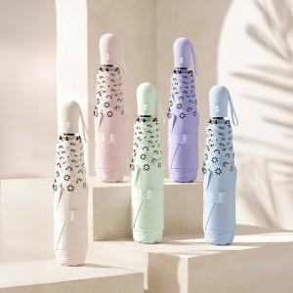

【상세/제작정보】 | <p>​** 100개 미만주문시 고객센터 02-412-0044 로 문의 부탁드립니다!!</p><p>** 주문전 재고확인 필수입니다!!​</p>

【인쇄/포장옵션】 | 실크, 원단인쇄-컬러 / 포장지포장

【공급단가】 | 수량
*VAT별도 | 단가

【상품 URL】 | https://easy1.co.kr:443/src/goods_detail.php?gdno=32799

